- Principal -
Larause
Descripción de los requerimientos minimos

En esta parte de la descripción se nombran los requerimientos mínimos que se necesitan para que el aplicativo web funcione y al momento de ejecutarlo no tenga inconvenientes al momento de iniciar.
Procesador: Intel Celeron N4120
Memoria RAM: 8 GB
Sin pantalla táctil
Cantidad de núcleos: 2
Marca Procesador: Intel
Software
En esta parte de la descripción se nombran los requerimientos mínimos que se necesitan para que el aplicativo web funcione y al momento de ejecutarlo no tenga inconvenientes al momento de iniciar.
Sistema Operativo: Windows 10
Antivirus: McAfee
Navegador: Google Chrome
Office 365
Acrob
Acceso a internet
Hardware

Torre Admin(V)
TORRE ADMINISTRADOR

Presupuestos (a) | Empresa (Nombre fiscal de la empresa) | Nº de CUIT, Dirección, Teléfono (Datos de la empresa) | Nombre del producto/ servicio | Importe Unitario (moneda nacional) | Importe Total IVA incluido (moneda nacional) | Garantía | Forma de Pago (Contado o Cheque) | Observaciones (se debe incluir toda aquella característica que no ha sido posible incluir anteriormente) | Imagen | ¿Qué incluye?
N°1 | MERCADO LIBRE | Mas informacion | Computador Torre Hp Z230 Xeon E3 1230 8gb Ssd240gb Video 1gb 8 Gb | $975.350 | Precio público en tienda, confirmar IVA | Garantia del producto:12 mes por fallos,no incluye por mal uso | Contado | El Xeon E3-1230 (v3) es un CPU de 4 núcleos y 8 hilos, ideal para tareas de workstation, virtualización ligera, administración, servidores pequeños o cargas de trabajo técnicas. | 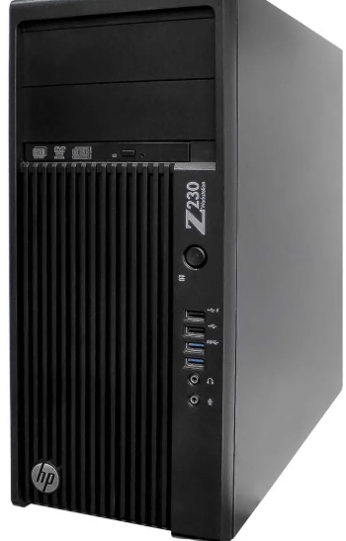 | La torre HP Z230 con el hardware especificado (Xeon E3-1230, 8 GB RAM, SSD 240 GB, video 1 GB).
N°2 | MERCADO LIBRE | Mas informacion | Desktop Hp Z1 G9 I7-14700 16gb 1tb Ssd W11pro | $8.401.900 | Precio público en tienda, confirmar IVA | Garantia del producto:12 mes por fallos,no incluye por mal uso | Contado | Incluye un SSD PCIe NVMe de 1 TB, lo que garantiza tiempos de arranque rápidos, carga veloz de aplicaciones y buen rendimiento general. |  | La torre Z1 G9 con el procesador i7-14700, 16 GB de RAM DDR5 y SSD de 1 TB Sistema operativo Windows 11 Pro preinstalado
N°3 | MERCADO LIBRE | Mas informacion | Workstation Hp Z240 Sff Ci7 Win 10 Pro | $1.117,471 | Precio público en tienda, confirmar IVA | Garantia del producto:12 mes por fallos,no incluye por mal uso | Contado | Al ser SFF, ocupa mucho menos espacio que una torre tradicional. Ideal para oficinas o espacios reducidos,Según IT Pro, “es 57 % más pequeña que la torre” lo que ayuda mucho en escritorios con poco espacio | 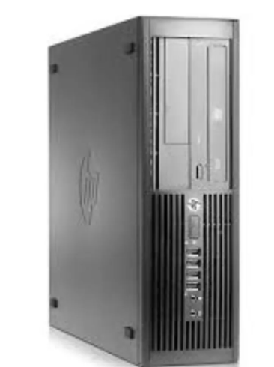 | La workstation HP Z240 SFF con procesador (puede ser i7 o Xeon, dependiendo la versión),Fuente de poder interna (modelo SFF de HP, eficiente según datos)

Te recomendamos el N°1 por que El modelo que mencionas incluye un SSD de 240 GB, lo que le da muy buena velocidad para el sistema operativo, arranques rápidos y mejor rendimiento frente a un disco duro tradicional.,Esto es útil para entornos donde necesitas rapidez para lanzar máquinas virtuales, herramientas de desarrollo o servidores ligeros.

Disco Duro Admin(V)
DISCO DURO - ADMINISTRADOR

Presupuestos (a) | Empresa (Nombre fiscal de la empresa) | Nº de CUIT, Dirección, Teléfono (Datos de la empresa) | Nombre del producto/ servicio | Importe Unitario (moneda nacional) | Importe Total IVA incluido (moneda nacional) | Garantía | Forma de Pago (Contado o Cheque) | Observaciones (se debe incluir toda aquella característica que no ha sido posible incluir anteriormente) | Imagen | ¿Qué incluye?
N°1 | Mercado libre | Mas informacion | Disco Duro Estado Solido 512 Negro | $150.000 | $178.50 | Garantia del producto:1 mes por fallos,no incluye por mal uso | Contado | Si es un SSD moderno (ej. con 3D NAND), puede alcanzar velocidades decentes (saltar mucho con respecto a un HDD). Por ejemplo, hay SSD de 512 GB SATA hasta ~550 MB/s en lectura.Si es NVMe, puede ser muchísimo más rápido. |  | Hard Drive 512 MB Solid State Drive Brand Bliksem Series H2-SSD/B
N°2 | SYSTORE COLOMBIA | Mas informacion | Dolido 1TB isco SSata3 Patriot P210 P210S1TB25 | $300.000 | Precio público en tienda, confirmar IVA | Garantia del producto:12 mes por fallos,no incluye por mal uso | Contado | Tiene velocidades secuenciales de hasta 520 MB/s lectura y 430 MB/s escritura según su hoja técnica,Según algunos análisis, ofrece un buen “valor por GB”, ideal para actualizar un equipo sin gastar tanto. | 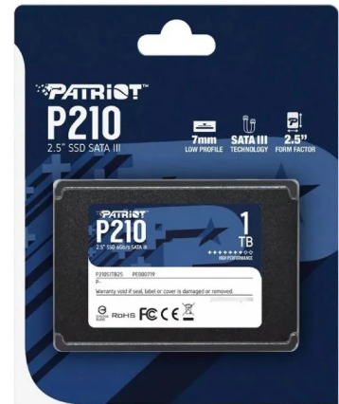 | 1x SSD Patriot P210 de 1 TB (2.5″ SATA),Guía de instalación rápida (“quick install guide”
N°3 | TECNOPLAZA | Mas informacion | Disco De Estado Solido Ssd 960gb Sata 2.5 Adata Su650 3d | $295.000 | Precio público en tienda, confirmar IVA | Garantia del producto:12 mes por fallos,no incluye por mal uso | Contado | 960 GB es una capacidad generosa para un SSD SATA, lo que permite usarlo para sistema + muchos datos o juegos. Usa 3D NAND, lo cual mejora durabilidad y eficiencia frente a memorias más antiguas. | 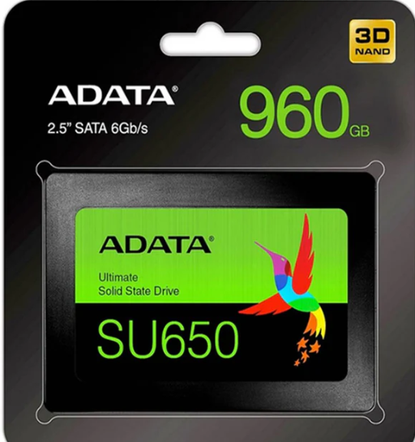 | Capacidad 960GB,temperatura de operacion 0 a 70°c

Te recomendamos el N°2 por que Tiene velocidades secuenciales de hasta ~520 MB/s en lectura y ~430 MB/s en escritura según fuentes del fabricante,Estas velocidades son bastante buenas para un SSD SATA moderno, lo cual mejora significativamente la rapidez en el arranque del sistema, carga de programas y acceso a archivos grandes.

Monitor Admin (V)
MONITOR ADMINISTRADOR

Presupuestos (a) | Empresa (Nombre fiscal de la empresa) | Nº de CUIT, Dirección, Teléfono (Datos de la empresa) | Nombre del producto/ servicio | Importe Unitario (moneda nacional) | Importe Total IVA incluido (moneda nacional) | Garantía | Forma de Pago (Contado o Cheque) | Observaciones (se debe incluir toda aquella característica que no ha sido posible incluir anteriormente) | Imagen | ¿Qué incluye?
N° 1 | MERCADO LIBRE | Mas informacion | Monitor Benq Pd2706qn 27 2k Qhd (2560 X 1440) Ips 100 Hz | $2.339,804 | Precio público en tienda, confirmar IVA | Garantia del producto:12 mes por fallos,no incluye por mal uso | Contado | Cubre el 100 % de sRGB y 100% de Rec.709, lo que lo hace muy bueno para trabajo de diseño, desarrollo y edición donde la fidelidad de color importa. |  | Tamaño de la pantalla: 27 "
N° 2 | MERCADO LIBRE | Mas informacion | Monitor Viewsonic Vak-mhd Ips 4k De 27 Pulgadas Con Biseles | $1.774,675 | Precio público en tienda, confirmar IVA | Garantia del producto:12 mes por fallos,no incluye por mal uso | Contado | Permite ver más contenido en pantalla: ideal para trabajar con muchas ventanas, consolas, documentos. | 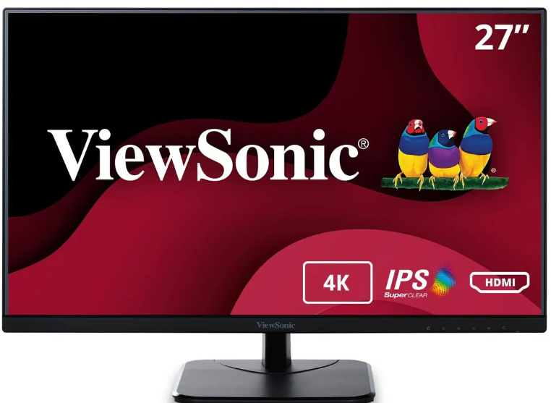 | El monitor (VA2756-4K-MHD),Cable de poder / corriente
N° 3 | MERCADO LIBRE | Mas informacion | Monitor Xiaomi A27i Full Hd - Color Negro | $483.000,00 | Precio público en tienda, confirmar IVA | Garantia del producto:12 mes por fallos,no incluye por mal uso | Contado | Excelente resolución 4K (3840×2160): Ideal para diseño, edición, multitarea y contenido multimedia de alta calidad. Panel IPS: Colores precisos, buena reproducción cromática y amplios ángulos de visión. |  | El monitor VA2756-4K-MHD,Cable de alimentación (“power cord”)
Te recomendamos el N°1 por que Su resolución QHD te da más espacio en pantalla para tener un IDE, una terminal y documentación al mismo tiempo.
Los 100 Hz hacen que el desplazamiento de código o pestañas sea más fluido que un monitor de 60 Hz..

RAM Admin(V)
RAM ADMINISTRADOR

Presupuestos (a) | Empresa (Nombre fiscal de la empresa) | Nº de CUIT, Dirección, Teléfono (Datos de la empresa) | Nombre del producto/ servicio | Importe Unitario (moneda nacional) | Importe Total IVA incluido (moneda nacional) | Garantía | Forma de Pago (Contado o Cheque) | Observaciones (se debe incluir toda aquella característica que no ha sido posible incluir anteriormente) | Imagen | ¿Qué incluye?
N°1 | MERCADO LIBRE | Mas informacion | Memoria Ram Kingston Fury Impact Ddr4 16gb 3200 MHz Modelo KF432S20IB/16 | $300.000 | Precio público en tienda, confirmar IVA | Garantia del producto:1 mes por fallos,no incluye por mal uso | Contado | 16GB es una cantidad ideal para la mayoría de los usuarios que buscan un buen equilibrio entre precio y rendimiento, especialmente para tareas como edición de video ligera, juegos, y trabajo multitarea. | 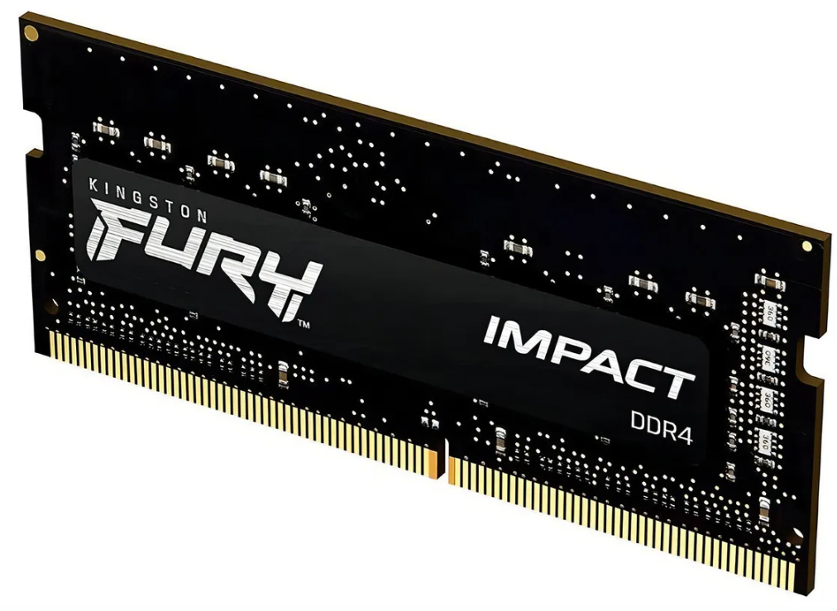 | Capacidad: 16 GB en un solo módulo SO-DIMM.
N°2 | MERCADO LIBRE | Mas informacion | Memoria RAM Vengeance LPX gamer color negro 8GB 1 Corsair CMK8GX4M1Z3600C18 | $175.000 | Precio público en tienda, confirmar IVA | Garantia del producto:1 mes por fallos,no incluye por mal uso | Contado | Aunque alcanza 3600 MHz, en algunas placas o con ciertos procesadores puede que no logre la velocidad máxima sin ajustes (“no todos los sistemas serán capaces de correrlo a tope”). Usuarios han reportado que sus módulos no arrancaban a 3600 MHz aunque activaran XMP: “el RAM no arranca a 3600 MHz, tuve que bajarlo manual a 3467 MHz para que booteara” |  | Capacidad: 8 GB (1 módulo)
N°3 | MERCADO LIBRE | Mas informacion | Memoria Sodimm Adata 16gb Ddr5 5600 Mhz Para Notebook Pcreg | $280.000 | Precio público en tienda, confirmar IVA | Garantia del producto:1 mes por fallos,no incluye por mal uso | Contado | La memoria ADATA DDR5 de 5600 MHz es una opción rápida y eficiente para notebooks modernos, ofreciendo muy buen rendimiento gracias a su alta frecuencia y bajo consumo de energía. Su tecnología DDR5 incluye ECC interno y PMIC, lo que mejora la estabilidad y confiabilidad del sistema. |  | Capacidad: 16 GB en un solo módulo SO-DIMM.
Es recomendada el N°1 por que si usas tu equipo para navegación o trabajos de oficina esa ram es más que suficiente .

Teclado Admin (V)
TECLADO ADMINISTRADOR

Presupuestos (a) | Empresa (Nombre fiscal de la empresa) | Nº de CUIT, Dirección, Teléfono (Datos de la empresa) | Nombre del producto/ servicio | Importe Unitario (moneda nacional) | Importe Total IVA incluido (moneda nacional) | Garantía | Forma de Pago (Contado o Cheque) | Observaciones (se debe incluir toda aquella característica que no ha sido posible incluir anteriormente) | Imagen | ¿Qué incluye?
N°1 | MERCADO libre | Mas informacion | Keychron K8 Teclado Mecánico Inalámbrico Bluetooth/usb | $765.600 | Precio público en tienda, confirmar IVA | Garantia del producto:12 mes por fallos,no incluye por mal uso | Contado | Tiene modo Bluetooth y modo con cable USB-C.,Permite emparejar con hasta 3 dispositivos Bluetooth. |  | Número de teclas: 87
N°2 | MERCADO libre | Mas informacion | Teclado De Computadora Con Cable Usb Large Print Para Usuari | $34.822,00 | Precio público en tienda, confirmar IVA | Garantia del producto:12 mes por fallos,no incluye por mal uso | Contado | Las teclas tienen letras mucho más grandes de lo normal, lo que facilita verlas para personas con baja visión |  | Cable USB,Manual de usuario:,Material de soporte
N°3 | MERCADO libre | Mas informacion | Teclado Inalmbrico Nuphy Air60 V2 - Compacto Y Verstil | $1.244,091 | Precio público en tienda, confirmar IVA | Garantia del producto:12 mes por fallos,no incluye por mal uso | Contado | Funciona por Bluetooth 5.1, por 2.4 GHz (receptor USB) y por cable (USB-C).,Permite conectar hasta 4 dispositivos simultáneamente, lo que es muy útil si alternas entre laptop, escritorio y otros aparatos. |  | 1 × Teclado NuPhy Air60 V2 1 × Cable USB-C → USB-A (1.5 m) 1 × Cable USB-C → USB-C (0.2 m)

Es recomendable el Nª3 por que tiene un Diseño compacto (60%)
Tiene 64 teclas, lo que lo hace mucho más pequeño que un teclado tradicional.
El tamaño compacto es ideal para portabilidad: puedes llevarlo fácilmente en una mochila o usarlo encima de una laptop.

Mouse Admin (L)
MOUSE ADMINISTRADOR

Presupuestos (a) | Empresa (Nombre fiscal de la empresa) | Nº de CUIT, Dirección, Teléfono (Datos de la empresa) | Nombre del producto/ servicio | Importe Unitario (moneda nacional) | Importe Total IVA incluido (moneda nacional) | Garantía | Forma de Pago (Contado o Cheque) | Observaciones (se debe incluir toda aquella característica que no ha sido posible incluir anteriormente) | Imagen | ¿Qué incluye?
N°1 | Exito | Más Información | Mouse Usb Optico Iluminado Raton Económico Para Computador | 8.900.00 | #VALUE! | Garantía del producto: 1 mes por fallos, No incluye por mal uso | Contado | Diseño Simple para la funcionalidad Conexión USB 3 botones que incluyen la rueda de desplazamiento Macho y la tecnología Compatible con todos los Windows y Mac | 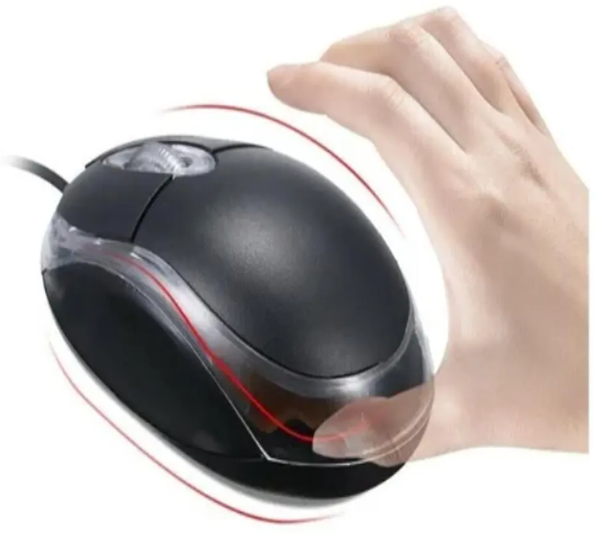 | 1 x ratón óptico USB con cable para ordenador portátil
N°2 | Falabella | Más Información | Mouse Inalámbrico Recargable W07 Negro | $ 19.800.00 |  | Garantía del producto: 1 mes por fallos, No incluye por mal uso | Contado | El mouse ergonómico tiene un diseño ergonómico profesional, que podría promover tu experiencia de juego por uso científico. Ratones para juegos de PC de fácil conexión: utilizando la conexión USB, el mouse se puede conectar con tu computadora portátil y computadora | 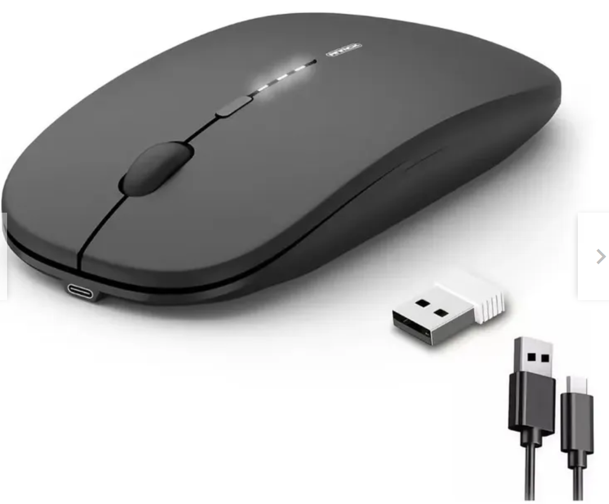 | Mouse y cable USB
N°3 | MercadoLibre | Más Información | Mouse Vertical Ergonómico Oficina Usb 5 Botones Optico Cable Color Black | $ 21.500.00 |  | Garantía del producto: 15 por fallos, error con el cable o puerto, No incluye por mal uso | Contado | Sensor óptico con resolución de 1600 dpi para precisión en el agarre. Velocidad máxima de 1600 ips para rápida respuesta. Conexión USB para facilidad de uso. Diseño ergonómico que reduce la tensión en la mano. Cinco botones programables para funciones personalizables. Compatible con sistemas operativos Linux, Mac y Windows | 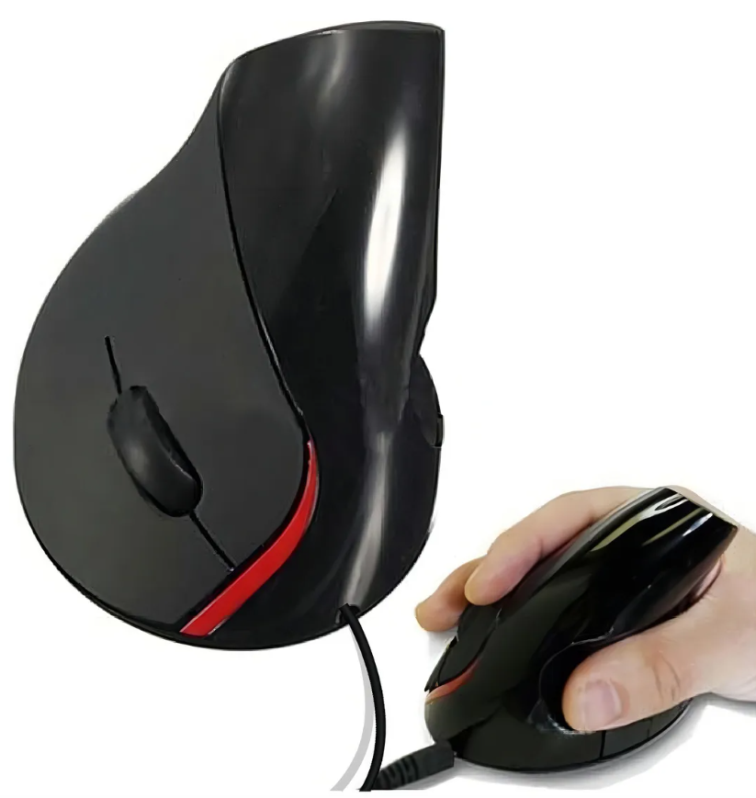 | Mouse alambrico estandar

Portatil Admin (V)
PORTATIL ADMINISTRADOR

Presupuestos (a) | Empresa (Nombre fiscal de la empresa) | Nº de CUIT, Dirección, Teléfono (Datos de la empresa) | Nombre del producto/ servicio | Importe Unitario (moneda nacional) | Importe Total IVA incluido (moneda nacional) | Garantía | Forma de Pago (Contado o Cheque) | Observaciones (se debe incluir toda aquella característica que no ha sido posible incluir anteriormente) | Imagen | ¿Qué incluye?
N°1 | LENOVO | Mas informacion | ThinkPad P16s 3ra Gen - Black (Intel) | $10.499,901 | Precio público en tienda, confirmar IVA | Garantia del producto:12 mes por fallos,no incluye por mal uso | Contado | Potencia de workstation: Es una máquina muy capaz para tareas profesionales: edición, CAD, modelado 3D, programación pesada o diseño gráfico, especialmente con la GPU RTX Ada. |  | Procesadores: Intel Core Ultra (por ejemplo, Ultra 5 125H, Ultra 7 155H, Ultra 7 165H, hasta Ultra 9) según la configuración
N°2 | FALABELLA | Mas informacion | PORTÁTIL ASUS 16″ RYZEN 9 32GB RAM 1 TB SSD WUXGA GRIS + KASPERSKY | 3.499.990 | Precio público en tienda, confirmar IVA | Garantia del producto:12 mes por fallos,no incluye por mal uso | Contado | Este portátil ASUS destaca por su altísimo rendimiento, gracias al procesador Ryzen 9, sus 32 GB de RAM DDR5 y el SSD de 1 TB, lo que lo hace ideal para tareas pesadas como diseño, edición, multitarea avanzada y programas exigentes. |  | Procesador: AMD Ryzen 9 270 (8 núcleos / 16 hilos)
N°3 | ALKOSTO | Mas informacion | Computador Portátil HP 15" Pulgadas fd2078la Táctil - Intel Core Ultra 7 - RAM 16GB - Disco SSD 512GB - Plateado | 3.999,030 | Precio público en tienda, confirmar IVA | Garantia del producto:12 mes por fallos,no incluye por mal uso | Contado | Procesador moderno y potente Usa un Intel Core Ultra 7 255U, con hasta 5.2 GHz y 12 núcleos / 14 hilos. Eso lo hace muy bueno para multitarea, trabajo de oficina, edición ligera y tareas exigentes con eficacia. | 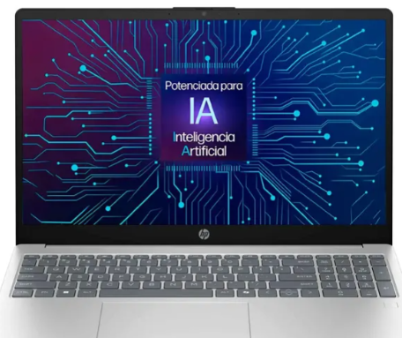 | Adaptador de corriente (cargador),Cable de alimentación

Es recomendado el N°1 por que Puede tener procesadores Intel “Ultra” H (por ejemplo, el Ultra 7 155H), lo que da un rendimiento alto para tareas exigentes

Torre Usuarios(A)
TORRE USUARIOS

Presupuestos (a) | Empresa (Nombre fiscal de la empresa) | Nº de CUIT, Dirección, Teléfono (Datos de la empresa) | Nombre del producto/ servicio | Importe Unitario (moneda nacional) | Importe Total IVA incluido (moneda nacional) | Garantía | Forma de Pago (Contado o Cheque) | Observaciones (se debe incluir toda aquella característica que no ha sido posible incluir anteriormente) | Imagen | ¿Qué incluye?
N°1 | Mercado Libre | Más información | Torre Dell Core I3 10th Ram 8gb 240gb Hdd 1tb + Monitor 19 240 Gb 8 Gb N/a | 1.999.999 | Precio público en tienda, confirmar IVA | Garantía del vendedor: 12 meses | Contado | Monitor Condición: Nuevo Marca: Dell Modelo: E1920h Tamaño Pantalla: 19 Pulgadas Resolución: 1400px x 900px (HD) Incluye: - Combo Teclado / Mouse- Adaptador de Corriente Garantía del vendedor: 12 meses |  | Procesador: Intel Core i3 - 10105 RAM: 8 GB - DDR4 Disco Solido: 240Gb Disco Duro Mecánico: 1 Tb Sistema Operativo: Windows 11
N°2 | Mercado Libre | Más información | Cpu Torre Intel Core I5 2 Generacion 12gb Ram Pc Corporativo | $354.000 | Precio público en tienda, confirmar IVA | Garantía del vendedor: 1 meses | Contado | 1. Torre HP Compaq 8200 Elite-(CORPORATIVO) 2. cable de poder Garantía Sistema operativo Windows (optimizado) MiniOs-Recién instalado Funciona super rápido. Viene con Word, Excel y power Point instalados cuenta con 12GB de Ram Procesador de segunda generación Core i5-2400 HP Compaq 8200 Elite de HP es un equipo potente formato (SFF) PC Dimenciones: 34cm*37cm*10cm Ordenador de mesa formato compacto SFF Procesador Intel Core i5-2400 (2a Generación) @ 3.1 GHz (Max Turbo Frequency 3.40 GHz) |  | cuenta con 12GB de Ram Procesador de segunda generación Core i5-2400 HP Compaq 8200 Elite de HP es un equipo potente formato (SFF) PC Dimenciones: 34cm*37cm*10cm Ordenador de mesa formato compacto SFF Procesador Intel Core i5-2400 (2a Generación) @ 3.1 GHz (Max Turbo Frequency 3.40 GHz)
N°3 | Mercado Libre | Más información | Torre Pc Zalman S2 - Panel Lateral Acrílico - Frontal Malla | $430.000 | Precio público en tienda, confirmar IVA | Garantía del vendedor: 30 días | Contado | Torre PC Zalman S2 - Panel Lateral Acrílico - Frontal Malla - 3 Ventiladores 120mm - Negro |  | Zalman - S2 - ATX Mid-Tower PC Case - Full Acrylic Side Panel - Mesh Front Panel - 3x Case Fan 120mm Pre-Installed, Black

Te recomendamos el N°1 ya que este contiene una memoria ram de 8 gb de navegación y esto ayudará que la app vaya fluida y sin retrasos, también que al momento de realizar la compra tienes 12 meses de garantía ya que esto es bastante importante y funcional al comprar un equipo como estos y tambien que cuenta con un disco duro de 1 terabyte de almacenamiento que es bastante funcional al realizar cualquier tipo de descarga ante un recibo.

Monitor Usuarios(D)
MONITOR USUARIOS

Presupuestos (a) | Empresa (Nombre fiscal de la empresa) | Nº de CUIT, Dirección, Teléfono (Datos de la empresa) | Nombre del producto/ servicio | Importe Unitario (moneda nacional) | Importe Total IVA incluido (moneda nacional) | Garantía | Forma de Pago (Contado o Cheque) | Observaciones (se debe incluir toda aquella característica que no ha sido posible incluir anteriormente) | Imagen | ¿Qué incluye?
N°1 | ShopGamer | Mas Informacion | HP M24fwa 23,8″ | $1.491.170,49 | Precio listado (debe incluir IVA si la tienda declara) | Revisar con ShopGamer (depende stock) | Transferencia, tarjeta, cuotas (según su sitio) | Monitor bastante estándar, buen tamaño para oficina o uso general |  | Monitor + base + cable
N°2 | PC Hardware Tecno Store | Mas Informacion | MSI 24″ G242L 144 Hz / 144 Hz | $188.999 | Igual | Garantía de fabricante (MSI) + política de FullH4rd | Pago en cuotas o transferencia, según tienda | Monitor de alta gama con tasa de refresco alta |  | Monitor + base + cables (dependerá del modelo)
N°3 | FullH4rd | Mas Informacion | Asus 22″ VY229HF-J 100 Hz | $205.956 | Igual | Garantía según Asus + política de la tienda | Pago con tarjetas, transferencia, cuotas (ver en tienda) | Monitor IPS de 22″, ideal para uso general / oficina |  | Monitor + base + manual + cables (ver en ficha del producto)

Es recomendable La opción Nº 2 ofrece el mejor equilibrio entre rendimiento, calidad y precio. Su frecuencia de actualización es superior, lo que mejora la fluidez visual; además, cuenta con mayor brillo y mejor reproducción de color, ideales para tareas de oficina y diseño básico. Incluye tecnologías de cuidado visual, útiles para jornadas largas, y dispone de más opciones de conectividad, lo que facilita su integración con diferentes equipos. Por estas razones, se considera la alternativa más completa y conveniente frente a las demás.

Disco Duro Usuarios(S)
DISCO DURO USUARIOS

Presupuestos (a) | Empresa (Nombre fiscal de la empresa) | Nº de CUIT, Dirección, Teléfono (Datos de la empresa) | Nombre del producto/ servicio | Importe Unitario (moneda nacional) | Importe Total IVA incluido (moneda nacional) | Garantía | Forma de Pago (Contado o Cheque) | Observaciones (se debe incluir toda aquella característica que no ha sido posible incluir anteriormente) | Imagen | ¿Qué incluye?
N°1 | Mercado Libre | Más información | Disco Duro Externo Toshiba Canvio Basics Hdtb410xk3aa 1tb Ne Negro | $248,790.00 | Verificar al comprar | La garantia que ofrece el vendedor es de 3 meses | Contado | El Toshiba HDTB410XK3AA es un disco duro HDD que ofrece una solución práctica y económica para ampliar la capacidad de almacenamiento. Cuenta con protección contra impactos que ayuda a preservar la integridad de los datos ante golpes o caídas accidentales. Además, está equipado con puerto USB 3.0, lo que permite transferir archivos de gran tamaño de forma ágil y eficiente. | 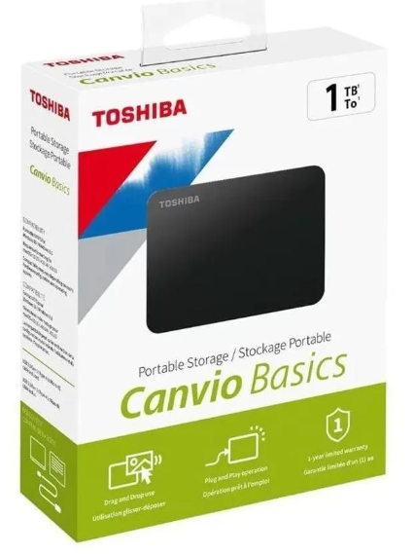 | Capacidad: 1 TB, Velocidad de rotación: 5400 rpm, Factor de forma: 2.5 ", Factor de forma: 2.5 "
N°2 | Mercado Libre | Más información | Xd Disco Duro Externo 2tb Usb Drive | $95,973 | Verificar al comprar | La garantia que ofrece el vendedor es de 60 dias | Contado | El disco duro portátil de 2,5 pulgadas viene en color negro y cuenta con una caché de 8 MB o superior. Utiliza interfaz micro USB 3.0 para la conexión y tiene unas dimensiones compactas de 143 x 103 x 30,8 mm con un peso de apenas 133 gramos. Funciona con una tensión de 5V, consume entre 3W y 5W, y opera en un rango de temperatura de 0°C a 75°C con humedad relativa del 20% al 85%. Es compatible con sistemas operativos como MacOS, Windows XP, 7, 8, 10 y Linux, y puede utilizarse en ordenadores de sobremesa, equipos todo-en-uno y portátiles. Incluye el disco duro y cable de conexión en embalaje de cartón. |  | Capacidad: 2 TB, Factor de forma: 2.5 "
N°3 | Mercado Libre |  | Disco Solido Ssd 480 Gb + Case Adata Ed600 Disco Externo Usb | $290,000.00 | Verificar al comprar | El vendedor no ofrece garantia | Contado | Disco duro externo portátil de 1 TB de capacidad con conectividad USB 3.2 para transferencias rápidas de datos. Su diseño compacto de 2.5 pulgadas facilita el transporte, mientras que su construcción robusta ofrece resistencia al agua, polvo y golpes, convirtiéndolo en la solución ideal para usuarios que necesitan almacenar grandes cantidades de información de forma segura incluso en condiciones de movilidad constante. |  | Capacidad: 1 TB, Capacidad de almacenamiento de 480 GB para guardar grandes cantidades de datos, Conectividad rápida mediante USB 3.2,Diseño externo con factor de forma de 2.5, Resistente al agua y al polvo para mayor durabilidad, Resistente a golpes, ideal para uso en movimiento.

Recomendaría la opción N°1 (Disco Duro Toshiba HDTB410XK3AA) por las siguientes razones: Mejor garantía 3 meses del vendedor, Mejor relación precio-capacidad $248,790 por 1 TB es más económico proporcionalmente, Características técnicas sólidas: 5400 rpm, USB 3.0, diseño compacto y ligero 133g, Protección incluida Sistema de protección contra golpes y caídas y compatible con múltiples sistemas: Windows, Mac, Linux.

RAM Usuarios(V)
RAM USUARIOS

Presupuestos (a) | Empresa (Nombre fiscal de la empresa) | Nº de CUIT, Dirección, Teléfono (Datos de la empresa) | Nombre del producto/ servicio | Importe Unitario (moneda nacional) | Importe Total IVA incluido (moneda nacional) | Garantía | Forma de Pago (Contado o Cheque) | Observaciones (se debe incluir toda aquella característica que no ha sido posible incluir anteriormente) | Imagen | ¿Qué incluye?
N°1 | BASE VIRTUAL | MAS INFORMACION | Memoria RAM ADATA DDR5 16GB Portatil 5600 Mhz | 206.800,00 | Precio público en tienda, confirmar IVA | Garantia del producto:12 mes por fallos,no incluye por mal uso | Contado | Tiene una frecuencia de 5600 MHz, lo que le da un gran ancho de banda para tareas exigentes, multitarea, juegos o aplicaciones que demandan memoria rápida. |  | 1 stick de 16 GB en formato SO-DIMM. (No es un kit de dos, salvo que compres específicamente “2 x 16 GB”).
N°2 | MERCADO LIBRE | MAS INFORMACION | Adata Ddr5 5600mhz 32gb(1x | 679.000,00 | Precio público en tienda, confirmar IVA | Garantia del producto:12 mes por fallos,no incluye por mal uso | Contado | Son 32 GB en un solo módulo, lo que te permite tener mucha memoria sin usar dos ranuras. Ideal para multitarea intensiva, edición, entornos exigentes |  | 1 módulo de 32 GB DDR5 SO-DIMM (modelo AD5S560032G-S).
N°3 | MERCADO LIBRE | MAS INFORMACION | Memoria Ram Ddr5-5600 8gb 1x8 Gb Crucial-micrón Ct8g56c46s5 | 180.000,00 | Precio público en tienda, confirmar IVA | Garantia del producto:12 mes por fallos,no incluye por mal uso | Contado | Tiene una velocidad de 5600 MT/s (PC5-44800), lo que proporciona un ancho de banda bastante alto para tareas modernas, haciendo que el sistema sea más fluido |  | 1 módulo de 8 GB DDR5 5600 MHz (SO-DIMM) — modelo CT8G56C46S5.
 |  |  |  |  |  |  |  |  |  | .
Es recomendable el N°2 por Tener 32 GB en un solo módulo permite trabajar con muchas aplicaciones pesadas, realizar multitarea intensiva, edición de video, virtual machines, etc. Es una gran cantidad para quienes necesitan “reserva de memoria”.

Teclado Usuarios(D)
TECLADO USUARIOS

Presupuestos (a) | Empresa (Nombre fiscal de la empresa) | Nº de CUIT, Dirección, Teléfono (Datos de la empresa) | Nombre del producto/ servicio | Importe Unitario (moneda nacional) | Importe Total IVA incluido (moneda nacional) | Garantía | Forma de Pago (Contado o Cheque) | Observaciones (se debe incluir toda aquella característica que no ha sido posible incluir anteriormente) | Imagen | ¿Qué incluye?
N°1 | Logitech | Mas Informacion | K400 Plus | $240.00 | Depende del vendedor (verificar IVA) | Garantía Logitech (depende del importador) | Tarjeta, Mercado Pago (según listado) | Teclado inalámbrico con touchpad, ideal para oficina o sala de reuniones |  | Teclado + receptor USB inalámbrico
N°2 | Logitech | Mas Informacion | K380s Pebble | $408.525 | Verificar al comprar | Garantía Logitech | Pago vía importador / tienda | Muy compacto, conexión Bluetooth, puede alternar entre varios dispositivos |  | Teclado solo, sin mouse
N°3 | HP | Mas Informacion | Touch Logitech K400 Plus | $199.900 | Depende del vendedor | Garantía HP (o tienda) | Tarjeta o efectivo según la tienda | Diseño simple, cable USB, durable para trabajo de oficina |  | Teclado + cable USB

Recomendamos la opcion N.1 El Logitech K380s Pebble Keys 2, porque ofrece la mejor combinación de comodidad, silencio al escribir, portabilidad y funciones avanzadas. A diferencia del HP 230, que es más básico, y del K400 Plus, que está más orientado a uso multimedia por su touchpad integrado, el K380s permite conectarse por Bluetooth hasta a tres dispositivos, tiene una excelente duración de batería y resulta más cómodo para trabajar en la página web, crear contenido y manejar tareas diarias. Por su equilibrio entre rendimiento, calidad y utilidad real para el trabajo, es claramente la opción más recomendable.

Mouse Usuarios(D)
MOUSE USUARIOS

Presupuestos (a) | Empresa (Nombre fiscal de la empresa) | Nº de CUIT, Dirección, Teléfono (Datos de la empresa) | Nombre del producto/ servicio | Importe Unitario (moneda nacional) | Importe Total IVA incluido (moneda nacional) | Garantía | Forma de Pago (Contado o Cheque) | Observaciones (se debe incluir toda aquella característica que no ha sido posible incluir anteriormente) | Imagen | ¿Qué incluye?
N°1 | Tecnoplaza | Mas Informacion | Logitech M170 (inalámbrico USB) | $55.900 | El precio ya incluye IVA según la página. | 1 año de garantía de Logitech (via Tecnoplaza) | Mercado Pago, PSE, Addi según Tecnoplaza. | Diseño muy simple, ideal para oficina o uso general, sin muchas complicaciones |  | Receptor USB nano + pila AA + documentación según Tecnoplaza.
N°2 | iShop | Mas Informacion | Logitech M240 Bluetooth | $89.000 | Incluye IVA si compras local (según condiciones de iShop) | Garantía de 1 año según iShop. | Pago con tarjeta, retiro en tienda o envío | Foto y detalle técnico en iShop Colombia |  | Bluetooth ofrece una experiencia de navegación fluida y precisa, ideal para usuarios que buscan comodidad y eficiencia en su día a día.
N°3 | Alkosto | Mas Informacion | Logitech Lift Vertical | $389.900 | Se debe confirmar con el vendedor si es IVA incluido; revisar la compra | Garantía de Logitech + posible garantía del distribuidor local | Tarjeta, cuotas, según Alkosto | Diseño vertical ergonómico para reducir fatiga de muñeca |  | Mouse + manual + receptor (depende del modelo; generalmente incluye receptor o Bluetooth)

Recomendamos la opcion N.2 el “Logitech M240 Bluetooth” para los usuarios de Buitrón Coffee. Tiene un muy buen balance entre precio, comodidad y conectividad: al ser Bluetooth, no necesita ocupar un puerto USB con receptor, y su diseño es compacto. Además, es silencioso y cómodo para un uso prolongado.

Portatil Usuarios(D)
PORTATIL USUARIOS

Presupuestos (a) | Empresa (Nombre fiscal de la empresa) | Nº de CUIT, Dirección, Teléfono (Datos de la empresa) | Nombre del producto/ servicio | Importe Unitario (moneda nacional) | Importe Total IVA incluido (moneda nacional) | Garantía | Forma de Pago (Contado o Cheque) | Observaciones (se debe incluir toda aquella característica que no ha sido posible incluir anteriormente) | Imagen | ¿Qué incluye?
N°1 | Exito | Mas Informacion | Dell Inspiron 3520 (Core i3) | $1.559.400 | Confirmar con vendedor si incluye IVA | Garantía Dell + tienda | Tarjeta, otros métodos según tienda | Laptop 15,6″, diseño para oficina / web |  | Portátil + cargador según tienda
N°2 | Tecno Shopping | Mas Informacion | Dell Latitude 3420 (i3, 8 GB, 256 GB) | $1.450.000 | Precio público en tienda, confirmar IVA | 1 año (según Tecno Shopping) | Métodos definidos por Tecno Shopping | Portátil corporativo, compacto, ideal para oficina o navegación |  | Laptop + cargador
N°3 | TeCo Market (Computadores en Bogotá) | Mas Informacion | Lenovo V14 G4 AMN (Ryzen 3, 16 GB, 256 GB) | $1.366.697 | Verificar IVA al momento de compra | 1 año según el vendedor | Transferencia, Nequi, Daviplata según tienda | Muy buena RAM para multitarea; compacto y confiable |  | Portátil + adaptador de corriente

Recomendamos la opción N.3 es el Lenovo V14 G4, porque es el único que ofrece 16 GB de RAM, lo que lo hace mucho más rápido y fluido para multitarea que los otros dos. Además, su procesador Ryzen 3 es eficiente y su tamaño de 14″ lo hace cómodo y portátil. Por eso es la opción más completa y recomendable.

Software Licencia(A)
SOFTWARE LICENCIA

Presupuestos (a) | Empresa (Nombre fiscal de la empresa) | Nº de CUIT, Dirección, Teléfono (Datos de la empresa) | Nombre del producto/ servicio | Importe Unitario (moneda nacional) | Importe Total IVA incluido (moneda nacional) | Garantía | Forma de Pago (Contado o Cheque) | Observaciones (se debe incluir toda aquella característica que no ha sido posible incluir anteriormente) | Imagen | ¿Qué incluye?
N°1 | mercado libre | Más información | Microsoft 365 Familia 1 Años En Formato Digital | $311.000 | Confirmar con vendedor si incluye IVA | No aplica | contado | Suscripción por 1 año Dispositivos compatibles: PC, MAC, y dispositivos moviles. Soporte y actualizaciones de todos el software incluido. 1TB de almacenamiento en la nube por persona. | 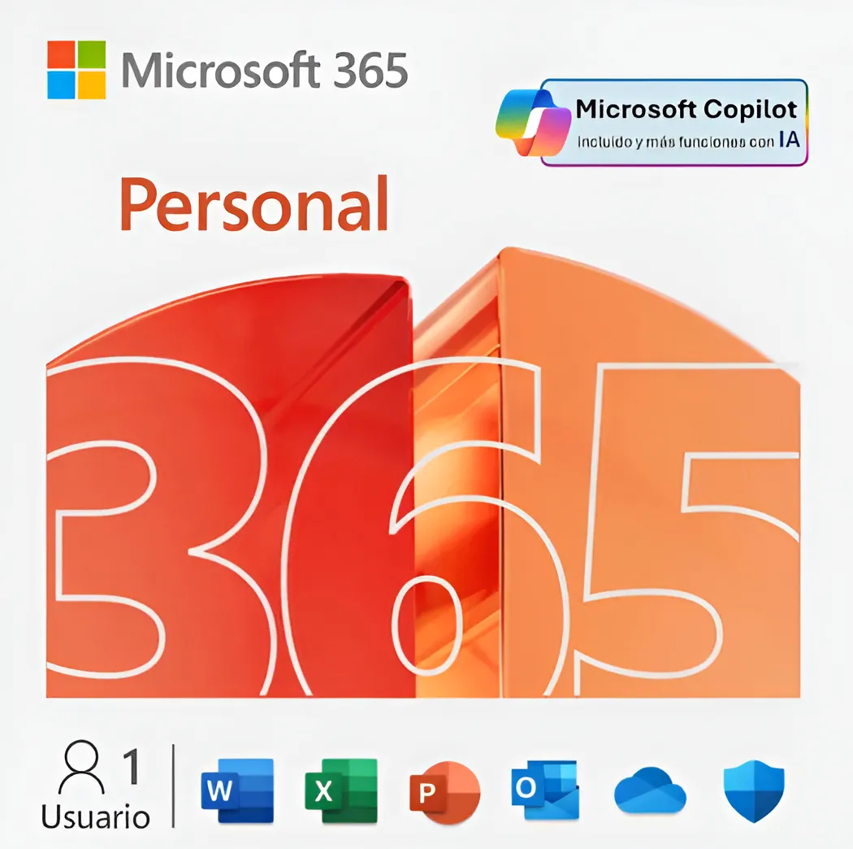
N°2 | mercado libre | Más informacion | Microsoft 365 Personal 1 Año Licencia Digital | $249,000.00 | Confirmar con vendedor si incluye IVA | No aplica | contado | Funciones del software: Apps de productividad (Word, Clipchamp) con funciones de IA, Excel, OUTLOOK, OneDrive, OneNote) con Microsoft Copilot integrado, PowerPoint, apps de creatividad (Designer, apps de seguridad (Microsoft Defender | 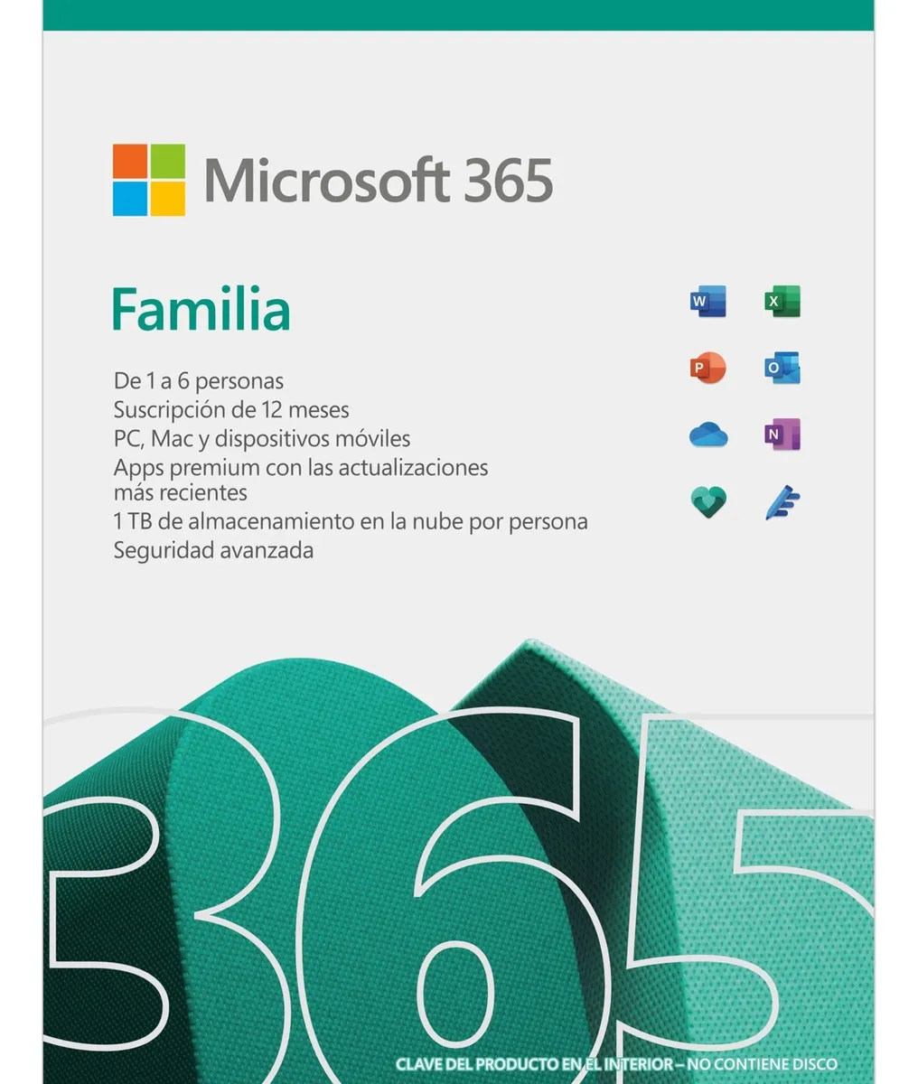
N°3 | mercado libre | Más información | Microsoft Office 365 Personal Con Licencia De 1 Año (digital) | $139.90000 | Confirmar con vendedor si incluye IVA | No aplica | contado | .Microsoft 365 Personal .1 usuario .1 año de duración .OneDrive incluido 1TB .Hasta 5 dispositivos (PC/Mac/móvil) .Compatible en Windows 10 y Windows 11 .En Mac, desde Monterrey 13 en adelante .Outlook con 100 GB de almacenamiento en correo .Licencia digital (sin producto físico) .Entrega con guía de activación .Requiere cuenta Microsoft .Idiomas disponibles: Español/inglés | 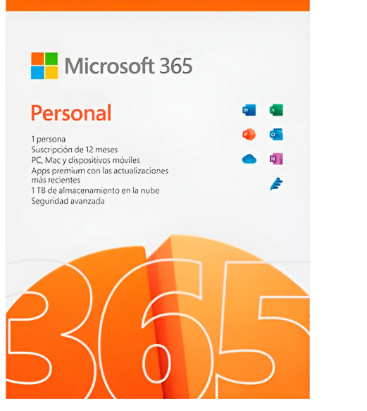
Se recomienda la opción n°1 Microsoft 365 Familia 1 Años En Formato Digital ya que este tiene una gran accesibilidad a varios dispositivos donde en todos los dispositivos se puede acceder a la misma licencia y instalaciones.

Windows Licencia (L)
WINDOWS LICENCIA

Presupuestos (a) | Empresa (Nombre fiscal de la empresa) | Nº de CUIT, Dirección, Teléfono (Datos de la empresa) | Nombre del producto/ servicio | Importe Unitario (moneda nacional) | Importe Total IVA incluido (moneda nacional) | Garantía | Forma de Pago (Contado o Cheque) | Observaciones (se debe incluir toda aquella característica que no ha sido posible incluir anteriormente) | Imagen | ¿Qué incluye?
N°1 | Microsoft Corporation | Más información | Windows 11 | $770,000.00 | $916,300.00 | Garantía de activación original y de por vida. | Contado | Esta versión está diseñada para equipos que necesitan una nueva licencia de Windows y cumplen los requisitos mínimos del sistema para Windows 11. Si el equipo ejecuta Windows 10 y no puede usar Windows Update para instalar la actualización gratuita a Windows 11, no podrá instalar esta versión de Windows 11. |  | Inicios de sesión biométricos, autenticación cifrada, inteligencia artifical (Copilot), y, por supuesto, defensas de antivirus avanzadas
N°2 | Blitzhandel24 | Más información | Windows 10 Home | $111,544.00 | $132,737.36 | Garantía de activación original y de por vida. | Contado | Adecuado para quienes ya tienen hardware que funciona bien con Windows 10, quieren compatibilidad más amplia (por si algún programa no soporta aún Windows 11), empresas que usan funciones Pro, acceso remoto, integración en redes, etc. | 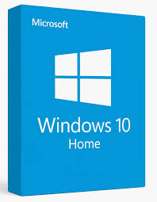 | Incluye mismas caracteristicas de Windows 11 a escepción de Copilot (se debe instalar manualmente), además, esta licencia dejará de recibir actualizaciones, generando un mayor riesgo de seguridad.
N°3 | Microsoft Corporation | Más informacón | Windows 11 Pro | $1,000,000.00 | $1,190,000.00 | Garantía de activación original y de por vida. | Contado | Ideal para usuarios domésticos que solo necesitan lo básico: navegación, programas comunes, juegos, multimedia. No necesitan funciones Pro como cifrado avanzado, administración de grupo/domino, Hyper-V, etc. |  | Incluye mismas caracteristicas de Windows 11 incluyendo además, caracteristicas más profesionales, como una mayor seguridad integrando un Cifrado de dispositivos con BitLocker. Además, esta licencia permite Administración de dispositivos móviles, entre otras cosas.

se recomienda la opción n°3 ya que esta tiene una compatibilidad más adaptada a cualquier tipo de windows y tiene la gran ventaja que si licencia es de por vida por un precio como con sus actualizaciones continuas.

Antivirus Licencia (L)
ANTIVIRUS LICENCIA

Presupuestos (a) | Empresa (Nombre fiscal de la empresa) | Nº de CUIT, Dirección, Teléfono (Datos de la empresa) | Nombre del producto/ servicio | Importe Unitario (moneda nacional) | Importe Total IVA incluido (moneda nacional) | Garantía | Forma de Pago (Contado o Cheque) | Observaciones (se debe incluir toda aquella característica que no ha sido posible incluir anteriormente) | Imagen | ¿Qué incluye?
N°1 | Acronis | Más información | Acronis Cyber Protect 25.4 | $ 220.000 | $261.80 | 1 año de soporte y actualizaciones | Contado | Incluye protección contra ransomware, backups automáticos en la nube/local y restauración completa del sistema. Compatible con Windows, macOS y dispositivos móviles |  | Copias de seguridad completas, protección anti-ransomware, recuperación ante desastres, clonación de discos, cifrado de datos y sincronización segura en la nube
N°2 | F-Secure | Más información | F-Secure SAFE | $180.00 | $214.20 | 1 año de protección y actualizaciones | Contado | Ofrece protección en tiempo real, control parental, navegación segura y análisis de vulnerabilidades. Instalación en múltiples dispositivos |  | Antivirus en tiempo real, protección de navegación, bloqueo de sitios peligrosos, control parental, protección bancaria y monitoreo de red doméstica
N°3 | Avira | Más información | Avira Prime | $150.00 | $178.50 | 1 año de protección y actualizaciones | Contado | Incluye suite completa con antivirus, VPN, optimizador del sistema y administrador de contraseñas. Compatible con Windows, macOS, Android e iOS |  | Detecta malware y amenazas en línea en tiempo real Cifra tu navegación web y la hace anónima Acelera y limpia tus ordenadores y móviles Genera contraseñas fuertes que no tienes que recordar

El mas recomendado es el N°1 porque combina seguridad, copias de seguridad, recuperación ante desastres y protección avanzada anti-ransomware.

SQL Licencia (S)
SQL LICENCIA

Presupuestos (a) | Empresa (Nombre fiscal de la empresa) | Nº de CUIT, Dirección, Teléfono (Datos de la empresa) | Nombre del producto/ servicio | Importe Unitario (moneda nacional) | Importe Total IVA incluido (moneda nacional) | Garantía | Forma de Pago (Contado o Cheque) | Observaciones (se debe incluir toda aquella característica que no ha sido posible incluir anteriormente) | Imagen | ¿Qué incluye?
N° 1 | Buho digital | Más Información | SQL Server 2022 | $385.90 | Verificar al comprar | la garantia que ofrece buho digital es de un año cumpliendo con la ley en colombia, sin embargo las licencias que tienen son permanentes y se quedan asociada directamente al correo electronico registrado lo que significa que no solo estaran activas durante ese primer año si no que seguira funcinando de forma permanete en el equipo | Contado | Eleva la productividad de tus bases de datos con SQL Server 2022 Standard: rapidez, resguardo y estabilidad reunidos en una plataforma. La elección inteligente para negocios medianos que valoran la eficacia y la fiabilidad. ¡Haz crecer tu empresa con innovación Microsoft | 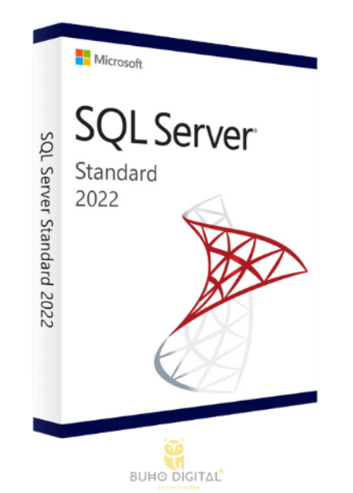 | * producto 100% original * Tiempo de entrega maximo 12 horoas *Atención al cliente preferencial * Soporte tecnico en la instalación
N° 2 | Ebay | Más información | Microsoft SQL Server 2022 Enterprise 2 Core | $1.905,631 | Verificar al comprar | la garantia de Ebay es dque an la importancia y satisfación del cliente, y ellos seleccionas cuidadosamente su rpodectos para que cumplan unos estantares elevados | Contado | A medida que el costo de almacenar datos continúa disminuyendo y el número de formatos de datos comúnmente utilizados por las aplicaciones continúa cambiando, necesitas la capacidad tanto de administrar el acceso a los datos históricos relacionalmente como de integrar sin problemas datos relacionales con datos semiestructurados y no estructurados. SQL Server 2016 incluye varias características nuevas que admiten este entorno en evolución al proporcionar acceso a una variedad más amplia de datos. |  | Un artículo que nunca fue abierto o sacado de la empaquetadura del fabricante (si corresponde). El artículo está en su invasado adherente original (si corresponde). Consulta el anuncio del vendedor para los detalles completos. Enterprise. Para sistemas operativos Windows. Tipo Sistemas de gestión de bases de datos. Multilingüe.
N° 3 | Microsoft | Más información | SQL Server 2022 express | $0.00 | Verificar al comprar | Según los términos, cualquier uso es bajo tu propio riesgo. Microsoft excluye, en la medida permitida por la legislación aplicable, garantías implícitas tales como comerciabilidad o idoneidad para un propósito en particular | N/A | edición gratuita, ideal para desarrollo y producción para aplicaciones de escritorio, web y servidores pequeños. |  | Motor de Base de Datos Completo,SQL Server Management Studio (SSMS),Seguridad Básica y Integración

Recomendaría la opción N°3 (Microsoft - SQL Server 2022 Express) por las siguientes razones: Completamente GRATUITA $0.00 - no tiene costo, directamente de Microsoft: Mayor confiabilidad y soporte oficial, Ideal para desarrollo y aplicaciones pequeñas Perfecta para proyectos iniciales o de menor escala, Incluye SQL Server Management Studio (SSMS) Herramienta completa de gestión y sin riesgo de inversión puedes probar y evaluar antes de considerar versiones pagadas

Servidores Nube (L)
SERVIDORES EN LA NUBE

Presupuestos (a) | Empresa (Nombre fiscal de la empresa) | Nº de CUIT, Dirección, Teléfono (Datos de la empresa) | Nombre del producto/ servicio | Importe Unitario (moneda nacional) | Importe Total IVA incluido (moneda nacional) | Garantía | Forma de Pago (Contado o Cheque) | Observaciones (se debe incluir toda aquella característica que no ha sido posible incluir anteriormente) | Imagen | ¿Qué incluye?
N°1 | Google | Mas informacion | Google Cloud | $32,000.00 | $38,080.00 | La garantía de Google Cloud se basa en la responsabilidad compartida entre Google y sus clientes. | Contado | SaaS ideal para pymes y equipos que buscan productividad sin administrar servidores. |  | La plataforma ofrece una infraestructura global que incluye recursos de computación, almacenamiento, bases de datos, aprendizaje automático, análisis de datos y una amplia gama de herramientas y servicios adicionales para ayudar a las empresas a construir, implementar y escalar
N°2 | Microsoft Corporation | Más información | Microsoft Azure | $49,950.00 | $59,440.50 | La garantía de Microsoft Azure se regula por los términos y condiciones del contrato en virtud del cual obtuviste los servicios. | Contado | SaaS con enfoque todo-en-uno, práctico para empresas que quieren reducir costos en licenciamiento múltiple. |  | Azure proporciona más de 200 productos y servicios que abarcan áreas como inteligencia artificial, análisis de datos, almacenamiento, redes, bases de datos y desarrollo de aplicaciones. Su flexibilidad permite a las organizaciones ejecutar aplicaciones existentes o desarrollar nuevas soluciones en entornos de nube, híbridos o perimetrales.
N°3 | Amazon | Más información | Amazon Web Services | $27,500.00 | $32,725.00 | AWS ofrece una garantía de seguridad que incluye la supervisión, evaluación, administración y mejora continua de la eficacia de sus programas de seguridad y privacidad. | Contado | IaaS flexible, líder mundial, recomendado si necesitas crecer rápido o integrarte a muchos servicios. |  | AWS proporciona una amplia gama de servicios que incluyen cómputo, almacenamiento, bases de datos, inteligencia artificial, aprendizaje automático, análisis de datos, Internet de las cosas (IoT), entre otros.

